Sheet1
分布式测试后，因项目存放在svn上不同位置，以及driver是变化的，故需要做如下调整：

1、首先，不同的项目脚本放置在不同的项目目录下：（projects文件夹下分别为不同的项目文件夹，如isli、mpr，isli_zh等等）
 | 如：isli注册系统的脚本放置在isli目录中
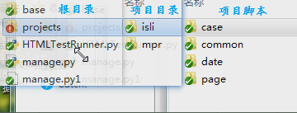

2、分布式测试时，主文件为manage.py，故而还需要做如下调整：

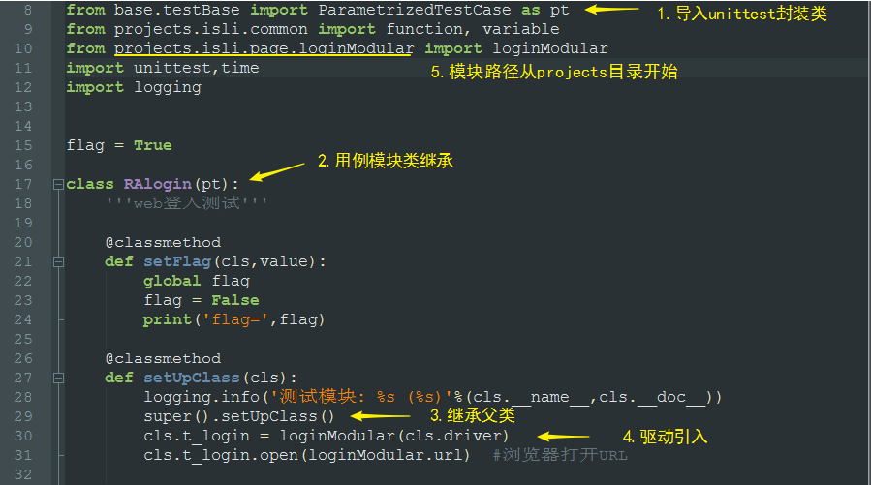

3、创建新的用例模块时，参考以上

